검증_스킬코드관리-IMS-SK-001
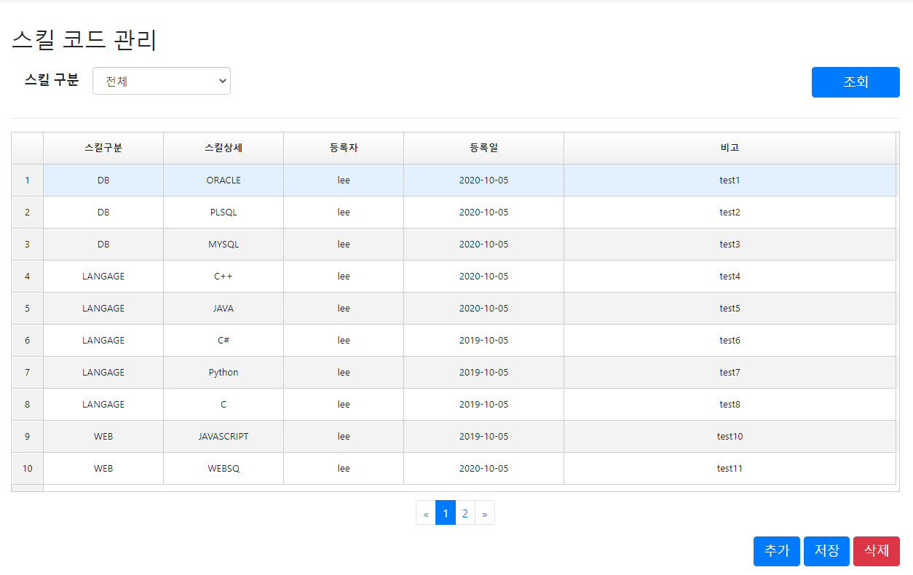
검증_화면명-IMS-SK-001

검증_스킬코드관리-IMS-SK-002
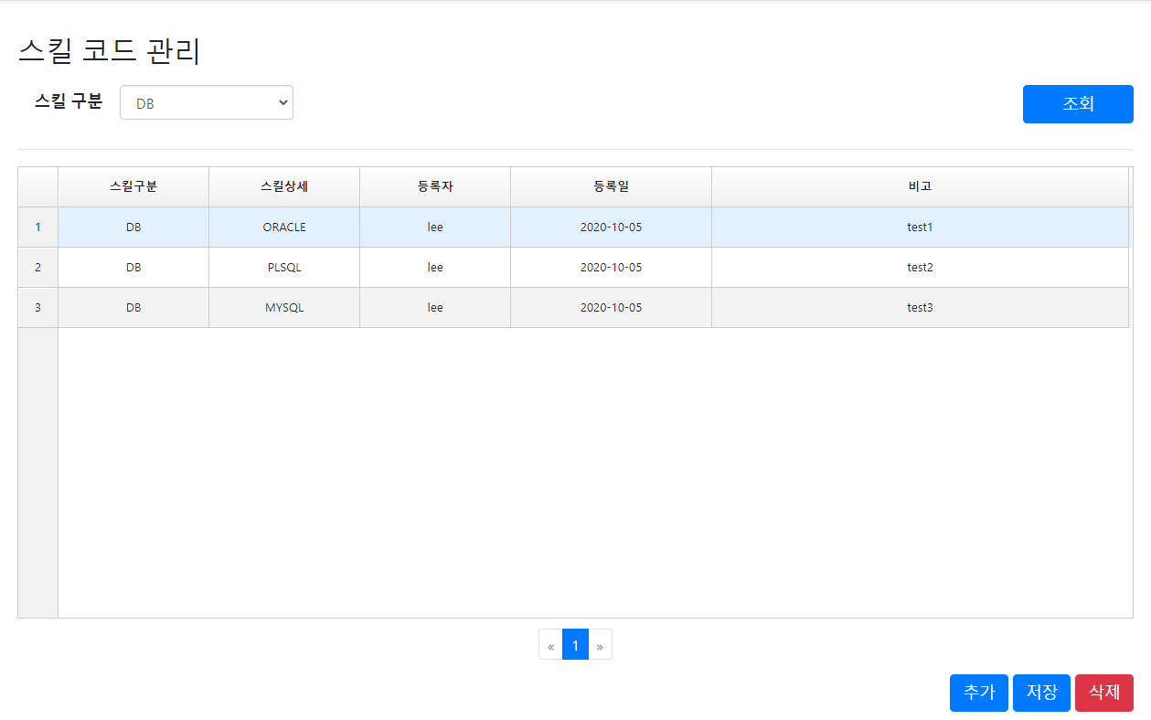
검증_화면명-IMS-SK-002

검증_스킬코드관리-IMS-SK-003
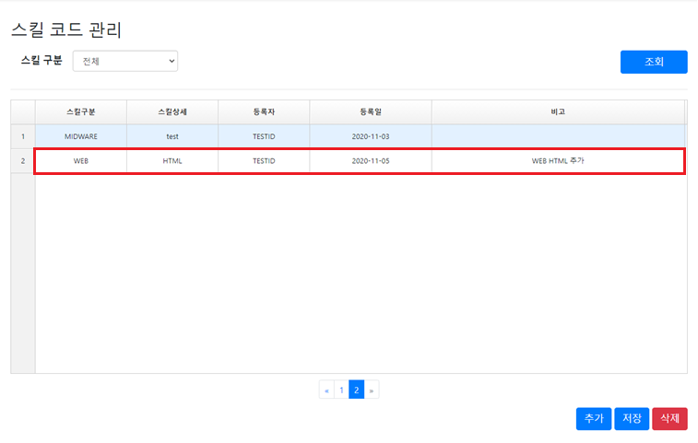
검증_화면명-IMS-SK-003

검증_스킬코드관리-IMS-SK-004
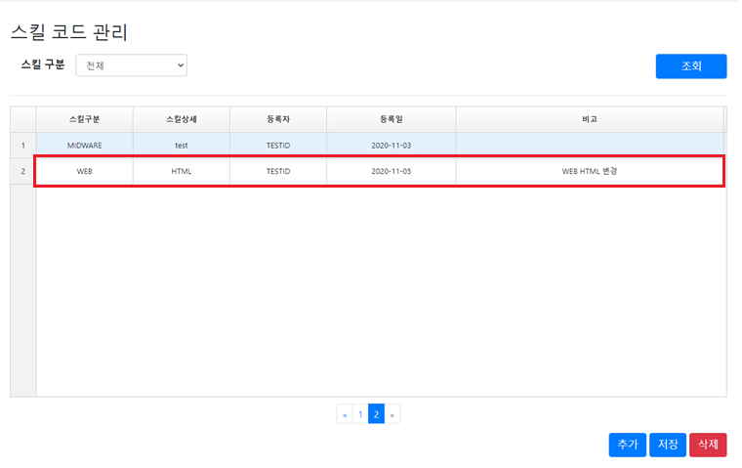
검증_화면명-IMS-SK-004

검증_스킬코드관리-IMS-SK-005
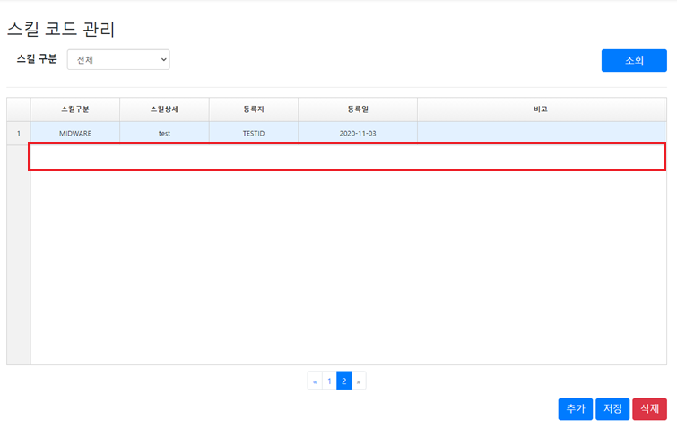
검증_화면명-IMS-SK-005

